Blatt1
 |  |  |  | 0.33333333333
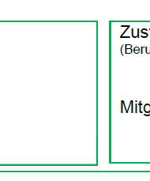

 | Mercedes Benz AG |  | BG-Metall Nord-Süd
 | Mercedsstr. 1
 | 76437 Rastatt |  | 22625568217600100000

1 | ,
2 | ,
3 | ,
4 | ,
5 | ,
6 | ,
7 | ,
8 | ,
9 | ,
10 | ,


 | Dr. Schmidt, Sabine
 | 07222/91-22111
 | sabine.m.schmidt@mercedes-benz.com
 |  |  | 2026-02-04

 |  | 2026-02-04

 | 7.0103 | Siebert, Emanuel

 | 202512WBAH | Mercedes Benz AG, PKW Werk

 |  | Mercedes Benz AG
 |  | Werksärztlicher Dienst
 |  | PKW-Werk Rastatt
 |  | Mercedesstraße 1
 | 2026-02-04 | 76437 Rastatt

